Konwersja
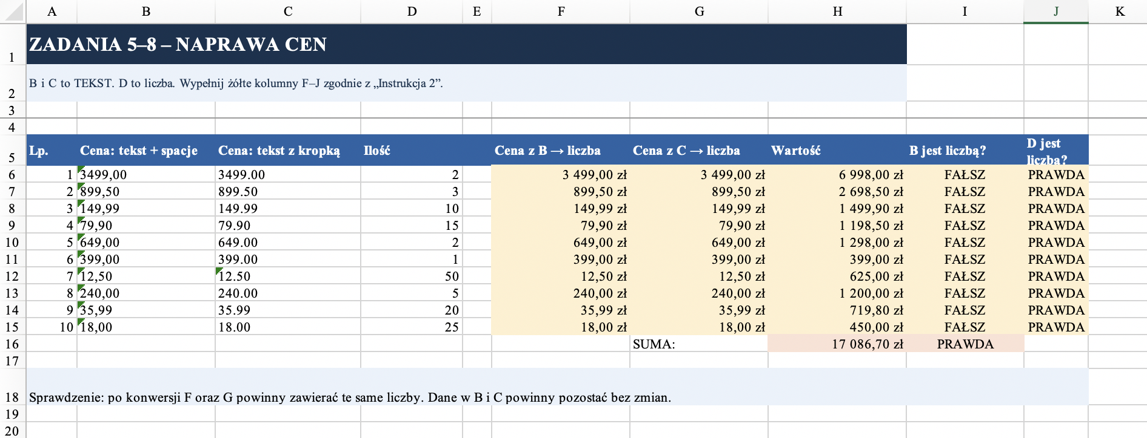
ZADANIA 5–8 – NAPRAWA CEN
B i C to TEKST. D to liczba. Wypełnij żółte kolumny F–J zgodnie z „Instrukcja 2”.

Lp. | Cena: tekst + spacje | Cena: tekst z kropką | Ilość | Cena z B → liczba | Cena z C → liczba | Wartość | B jest liczbą? | D jest liczbą?
1 | 3499,00 | 3499.00 | 2
2 | 899,50 | 899.50 | 3
3 | 149,99 | 149.99 | 10
4 | 79,90 | 79.90 | 15
5 | 649,00 | 649.00 | 2
6 | 399,00 | 399.00 | 1
7 | 12,50 | 12.50 | 50
8 | 240,00 | 240.00 | 5
9 | 35,99 | 35.99 | 20
10 | 18,00 | 18.00 | 25
 |  |  |  |  | SUMA:

Sprawdzenie: po konwersji F oraz G powinny zawierać te same liczby. Dane w B i C powinny pozostać bez zmian.

